Y.37-2567
ภาพถ่ายและรูปตัดขวางลำน้ำสถานีสำรวจอุทกวิทยาแม่น้ำยม (Y.37)
บ้านวังชิ้น ต.วังชิ้น อ.วังชิ้น จ.แพร่ ปี 2567
 |  |  |  |  |  |  |  |  |  |  |  | 2566 |  |  | 2567
 |  |  |  |  |  |  |  |  |  |  |  | สำรวจเมื่อ 20 ธ.ค.2565 |  |  | สำรวจเมื่อ 28 ก.พ.2567
 |  |  |  |  |  |  |  |  |  |  |  | ระยะ | ระดับ | ผิวน้ำ | ระยะ | ระดับ | ผิวน้ำ
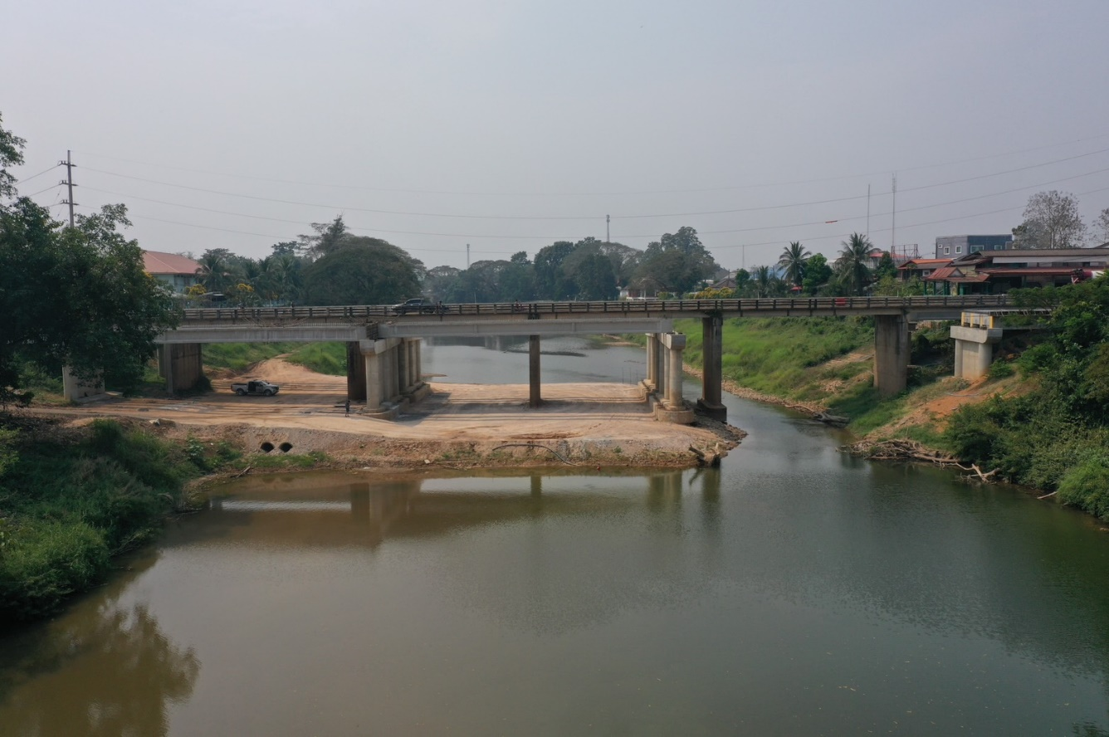
 |  |  |  |  |  |  |  |  |  |  |  | -50 | 105.071 | 94.350 | -50 | 105.158 | 93.810
 |  |  |  |  |  |  |  |  |  |  |  | -40 | 105.062 | 94.350 | -40 | 105.204 | 93.810
 |  |  |  |  |  |  |  |  |  |  |  | -30 | 105.104 | 94.350 | -30 | 105.254 | 93.810
 |  |  |  |  |  |  |  |  |  |  |  | -20 | 105.198 | 94.350 | -20 | 105.270 | 93.810
 |  |  |  |  |  |  |  |  |  |  |  | -10 | 105.287 | 94.350 | -10 | 105.321 | 93.810
 |  |  |  |  |  |  |  |  |  |  |  | 0 | 105.390 | 94.350 | 0 | 105.390 | 93.810
 |  |  |  |  |  |  |  |  |  |  |  | 0 | 103.672 | 94.350 | 0 | 103.416 | 93.810
 |  |  |  |  |  |  |  |  |  |  |  | 5 | 101.535 | 94.350 | 5 | 101.624 | 93.810
 |  |  |  |  |  |  |  |  |  |  |  | 10 | 100.174 | 94.350 | 10 | 100.554 | 93.810
 |  |  |  |  |  |  |  |  |  |  |  | 15 | 98.654 | 94.350 | 15 | 97.996 | 93.810
 |  |  |  |  |  |  |  |  |  |  |  | 20 | 98.496 | 94.350 | 20 | 98.138 | 93.810
 |  |  |  |  |  |  |  |  |  |  |  | 25 | 98.024 | 94.350 | 25 | 96.991 | 93.810
 |  |  |  |  |  |  |  |  |  |  |  | 28 | 94.350 | 94.350 | 30 | 96.905 | 93.810
 |  |  |  |  |  |  |  |  |  |  |  | 30 | 94.100 | 94.350 | 35 | 96.778 | 93.810
รูปตัดขวางลำน้ำแม่น้ำยมที่แนวสำรวจปริมาณน้ำ
 |  |  |  |  |  |  |  |  |  |  |  | 35 | 93.570 | 94.350 | 40 | 96.780 | 93.810
 |  |  |  |  |  |  |  |  |  |  |  | 40 | 93.400 | 94.350 | 45 | 97.018 | 93.810
 |  |  |  |  |  |  |  |  |  |  |  | 45 | 93.030 | 94.350 | 50 | 95.468 | 93.810
 |  |  |  |  |  |  |  |  |  |  |  | 50 | 93.110 | 94.350 | 55 | 95.524 | 93.810
 |  |  |  |  |  |  |  |  |  |  |  | 55 | 92.850 | 94.350 | 60 | 95.670 | 93.810
 |  |  |  |  |  |  |  |  |  |  |  | 60 | 92.820 | 94.350 | 65 | 95.665 | 93.810
 |  |  |  |  |  |  |  |  |  |  |  | 65 | 92.150 | 94.350 | 70 | 95.598 | 93.810
 |  |  |  |  |  |  |  |  |  |  |  | 70 | 92.340 | 94.350 | 75 | 97.079 | 93.810
 |  |  |  |  |  |  |  |  |  |  |  | 75 | 92.370 | 94.350 | 80 | 94.912 | 93.810
 |  |  |  |  |  |  |  |  |  |  |  | 80 | 92.900 | 94.350 | 83 | 93.810 | 93.810
 |  |  |  |  |  |  |  |  |  |  |  | 85 | 92.630 | 94.350 | 85 | 92.830 | 93.810
 |  |  |  |  |  |  |  |  |  |  |  | 90 | 93.290 | 94.350 | 90 | 92.850 | 93.810
 |  |  |  |  |  |  |  |  |  |  |  | 95 | 94.250 | 94.350 | 95 | 95.605 | 93.810
 |  |  |  |  |  |  |  |  |  |  |  | 100 | 97.024 | 94.350 | 100 | 96.777 | 93.810
 |  |  |  |  |  |  |  |  |  |  |  | 105 | 99.558 | 94.350 | 105 | 98.145 | 93.810
 |  |  |  |  |  |  |  |  |  |  |  | 110 | 101.925 | 94.350 | 110 | 99.366 | 93.810
 |  |  |  |  |  |  |  |  |  |  |  | 115 | 103.884 | 94.350 | 115 | 103.049 | 93.810
 |  |  |  |  |  |  |  |  |  |  |  | 120 | 106.145 | 94.350 | 120 | 105.153 | 93.810
ระยะ | -50 | -40 | -30 | -20 | -10 | 0 | 0 | 5 | 10 | 15 | 20 | 120 | 106.467 | 94.350 | 120 | 106.467 | 93.810
ระดับ | 105.158 | 105.204 | 105.254 | 105.270 | 105.321 | 105.390 | 103.416 | 101.624 | 100.554 | 97.996 | 98.138 | 130 | 106.648 | 94.350 | 130 | 106.649 | 93.810
ระยะ | 25 | 30 | 35 | 40 | 45 | 50 | 55 | 60 | 65 | 70 | 75 | 140 | 106.548 | 94.350 | 140 | 106.627 | 93.810
ระดับ | 96.991 | 96.905 | 96.778 | 96.780 | 97.018 | 95.468 | 95.524 | 95.670 | 95.665 | 95.598 | 97.079 | 150 | 106.492 | 94.350 | 150 | 106.562 | 93.810
ระยะ | 80 | 83 | 85 | 90 | 95 | 100 | 105 | 110 | 115 | 120 | 120 | 160 | 106.324 | 94.350 | 160 | 106.485 | 93.810
ระดับ | 94.912 | 93.810 | 92.830 | 92.850 | 95.605 | 96.777 | 98.145 | 99.366 | 103.049 | 105.153 | 106.467 | 170 | 106.189 | 94.350 | 170 | 106.335 | 93.810
ระยะ | 130 | 140 | 150 | 160 | 170
ระดับ | 106.649 | 106.627 | 106.562 | 106.485 | 106.335
ระยะ
ระดับ

 | BM. | 105.250 | ม.(ร.ท.ก.) |  | ตลิ่งฝั่งซ้าย | 105.390 | ม.(ร.ท.ก.) |  | ตลิ่งฝั่งขวา | 106.467 | ม.(ร.ท.ก.)
 | ท้องน้ำ | 92.830 | ม.(ร.ท.ก.) |  | ศูนย์เสา | 92.280 | ม.(ร.ท.ก.) |  | สำรวจเมื่อ 28 ก.พ.2567

 |  |  |  |  |  |  |  |  | ผู้สำรวจ นายปรีชา สายสุข

 |  |  |  | ตรวจสอบหมุดหลักฐานแล้ว

 |  |  |  |  | เปลี่ยนรูปแล้ว

